Методичка
№ | X | Y | x2 | x3 | x4 | xy | x2*y | y2 | y^ | (у-у^)^2 | (у-уmean)^3 | abs(A) | Сформируем матрицу A системы, состоящую из коэффициентов при неизвестных в левых частях уравнений.
1 | 1 | 7 | 1 | 1 | 1 | 7 | 7 | 49 | 8.6 | 2.56 | 112.36 | 22.857%
2 | 2 | 12 | 4 | 8 | 16 | 24 | 48 | 144 | 10.528571429 | 2.1651020408 | 31.36 | 12.262%
3 | 3 | 11 | 9 | 27 | 81 | 33 | 99 | 121 | 12.308791209 | 1.7129344282 | 43.56 | 11.898%
4 | 4 | 16 | 16 | 64 | 256 | 64 | 256 | 256 | 13.940659341 | 4.2408839512 | 2.56 | 12.871% |  | 178312 | 14400 | 1240 | d | 17326400
5 | 5 | 17 | 25 | 125 | 625 | 85 | 425 | 289 | 15.424175824 | 2.4832218331 | 0.36 | 9.270% | А= | 14400 | 1240 | 120 | d1 | -1285200
6 | 6 | 15 | 36 | 216 | 1296 | 90 | 540 | 225 | 16.759340659 | 3.0952795556 | 6.76 | 11.729% |  | 1240 | 120 | 15 | d2 | 37270800
7 | 7 | 19 | 49 | 343 | 2401 | 133 | 931 | 361 | 17.946153846 | 1.110591716 | 1.96 | 5.547% |  |  |  |  | d3 | 113021440
8 | 8 | 18 | 64 | 512 | 4096 | 144 | 1152 | 324 | 18.984615385 | 0.96946745562 | 0.16 | 5.470%
9 | 9 | 20 | 81 | 729 | 6561 | 180 | 1620 | 400 | 19.874725275 | 0.015693756793 | 5.76 | 0.626% |  | 25838 | 14400 | 1240 | a | -0.074175824176
10 | 10 | 19 | 100 | 1000 | 10000 | 190 | 1900 | 361 | 20.616483516 | 2.6130189591 | 1.96 | 8.508% | А1= | 2382 | 1240 | 120 | b | 2.1510989011
11 | 11 | 21 | 121 | 1331 | 14641 | 231 | 2541 | 441 | 21.20989011 | 0.04405385823 | 11.56 | 0.999% |  | 264 | 120 | 15 | c | 6.5230769231
12 | 12 | 23 | 144 | 1728 | 20736 | 276 | 3312 | 529 | 21.654945055 | 1.8091728052 | 29.16 | 5.848%
13 | 13 | 21 | 169 | 2197 | 28561 | 273 | 3549 | 441 | 21.951648352 | 0.90563458519 | 11.56 | 4.532% |  |  |  |  | ro | 0.95927297096
14 | 14 | 23 | 196 | 2744 | 38416 | 322 | 4508 | 529 | 22.1 | 0.81 | 29.16 | 3.913% |  | 178312 | 25838 | 1240 | r2 | 0.92020463282
15 | 15 | 22 | 225 | 3375 | 50625 | 330 | 4950 | 484 | 22.1 | 0.01 | 19.36 | 0.455% | А2= | 14400 | 2382 | 120
 | 120 | 264 | 1240 | 14400 | 178312 | 2382 | 25838 | 4954 | 264 | 24.545054945 | 307.6 | 116.78% |  | 1240 | 264 | 15
 | 8 | 17.6 | 82.666666667 | 960 | 11887.466667 | 158.8 | 1722.5333333 | 330.26666667 | 17.6 | 1.6363369963 | 20.506666667 | 7.786%
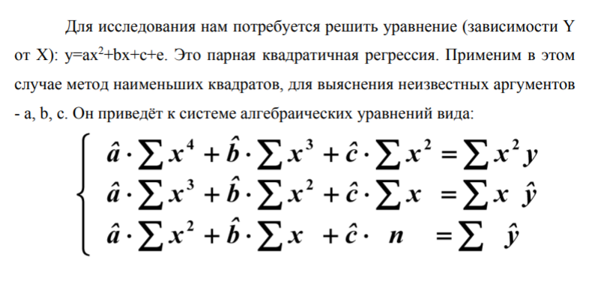
 |  |  |  |  |  |  |  |  |  |  |  |  |  | 178312 | 14400 | 25838
 |  |  |  |  |  |  |  |  |  |  |  |  | А3= | 14400 | 1240 | 2382
 |  |  |  |  |  |  |  |  |  |  |  |  |  | 1240 | 120 | 264

